2 RSSのアドイン登録
RSSのアドイン登録
 | 1) | 順にクリック
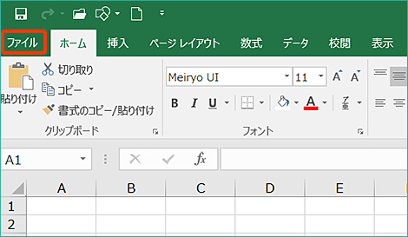

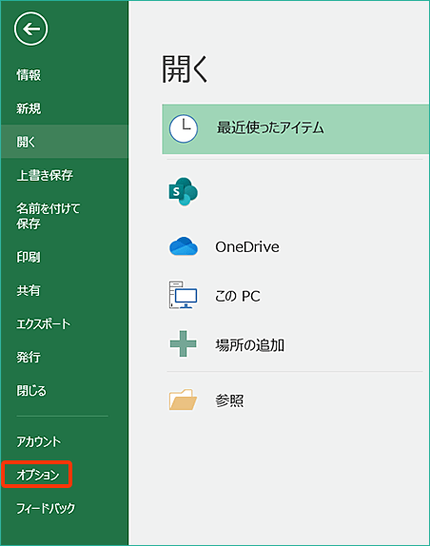
 | 2)

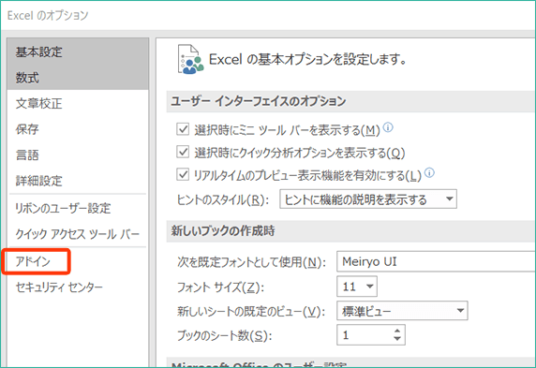
 | 3)

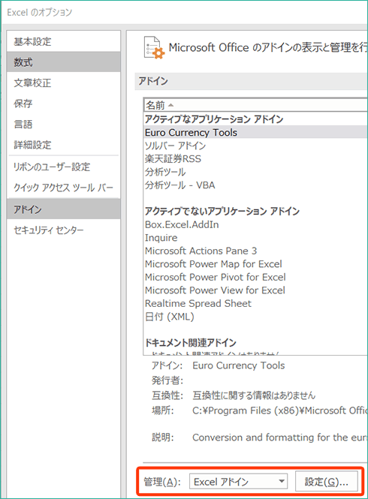
 | 4)

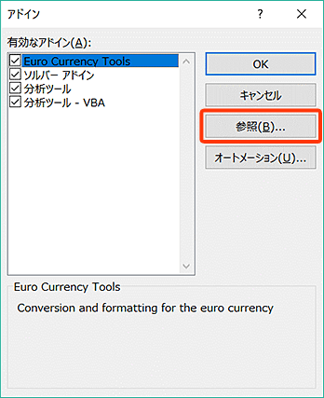
 | 5)

 | 6) | このフォルダを開く
 |  |  | C:\ユーザー\se01\AppData\Local\MarketSpeed2\Bin\rss

 | 7) | 以下を登録する
 |  |  | MarketSpeed2_RSS_64bit.xll（64bit用）
 |  |  | MarketSpeed2_RSS_VBA.xlam（VBA関数用）

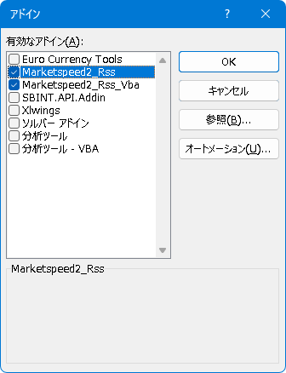

 | 8) | 「マーケットスピード II」タブ内にRSSアイコンが生成されたことを確認できたらOK

以上です

